Áreas (mejor)
 |  | Area | Mean | Min | Max | Size (nm)
1 |  | 214.055 | 48.566 | 0 | 131 | 16.508885206
2 |  | 328.82 | 45.894 | 0 | 162 | 20.461344704
3 |  | 412.637 | 63.975 | 17 | 146 | 22.921294597
4 |  | 270.793 | 70.405 | 18 | 181 | 18.568369773
5 |  | 122.501 | 62.358 | 25 | 109 | 12.488919788
6 |  | 958.091 | 70.112 | 2 | 162 | 34.926771231
7 |  | 584.139 | 57.962 | 14 | 144 | 27.27175965
8 |  | 355.899 | 73.322 | 16 | 227 | 21.287195229
9 |  | 234.687 | 82.769 | 18 | 164 | 17.286201695
10 |  | 186.976 | 85.407 | 50 | 182 | 15.429362823
11 |  | 83.817 | 107.169 | 65 | 190 | 10.330494612
12 |  | 560.928 | 69.177 | 22 | 134 | 26.724440337
13 |  | 288.846 | 92.192 | 50 | 156 | 19.177334266
14 |  | 361.057 | 62.596 | 16 | 144 | 21.440896677
15 |  | 21.921 | 100 | 53 | 169 | 5.2830563181
16 |  | 261.766 | 55.675 | 15 | 139 | 18.256254344
17 |  | 557.059 | 62.012 | 10 | 148 | 26.632114966
18 |  | 245.003 | 93.311 | 50 | 182 | 17.662035788
19 |  | 78.659 | 106.148 | 65 | 190 | 10.007584591
20 |  | 308.188 | 98.301 | 18 | 208 | 19.809016856
21 |  | 644.745 | 73.168 | 22 | 151 | 28.651611303
22 |  | 226.95 | 102.642 | 54 | 176 | 16.998873924
23 |  | 131.528 | 93.245 | 50 | 169 | 12.940890651
24 |  | 23.211 | 97.611 | 71 | 129 | 5.4362821002
25 |  | 462.927 | 84.518 | 44 | 148 | 24.277911004
26 |  | 81.238 | 107.825 | 65 | 203 | 10.170321241
27 |  | 45.132 | 106.571 | 68 | 167 | 7.5804912198
28 |  | 113.475 | 79.318 | 27 | 155 | 12.020019024
29 |  | 214.055 | 75.916 | 43 | 136 | 16.508885206
30 |  | 357.189 | 65.296 | 10 | 148 | 21.325739372
31 |  | 567.375 | 66.414 | 0 | 233 | 26.877579629
32 |  | 642.166 | 74.181 | 9 | 190 | 28.594250217
33 |  | 163.765 | 101.591 | 59 | 177 | 14.439947162
34 |  | 687.298 | 76.942 | 30 | 169 | 29.58200454
35 |  | 648.613 | 75.97 | 32 | 141 | 28.737427178
36 |  | 373.952 | 80.566 | 38 | 144 | 21.820414163
37 |  | 539.007 | 74.163 | 20 | 173 | 26.197042339
38 |  | 230.819 | 114.134 | 73 | 187 | 17.143158358
39 |  | 840.747 | 74.029 | 4 | 202 | 32.718073408
40 |  | 343.004 | 61.774 | 0 | 188 | 20.897996478
41 |  | 108.317 | 102.512 | 48 | 191 | 11.743657342
42 |  | 755.641 | 66.874 | 9 | 189 | 31.017930344
43 |  | 919.406 | 69.721 | 0 | 189 | 34.214384064
44 |  | 731.14 | 102.231 | 32 | 231 | 30.510921991
45 |  | 335.267 | 105.769 | 52 | 187 | 20.660958411
46 |  | 139.265 | 102.194 | 73 | 153 | 13.316069435
47 |  | 269.503 | 81.081 | 35 | 147 | 18.524089101
48 |  | 230.819 | 91.67 | 53 | 166 | 17.143158358
49 |  | 135.396 | 99.343 | 52 | 155 | 13.129795939
50 |  | 1152.803 | 81.139 | 16 | 230 | 38.311804537
51 |  | 613.797 | 77.33 | 0 | 255 | 27.955511314
52 |  | 33.527 | 129.538 | 64 | 191 | 6.5335979534
53 |  | 381.689 | 110.199 | 39 | 229 | 22.044988741
54 |  | 630.56 | 102.36 | 38 | 255 | 28.334677117
55 |  | 344.294 | 91.127 | 47 | 170 | 20.937257123
56 |  | 128.949 | 99.54 | 62 | 168 | 12.813390108
57 |  | 238.556 | 93 | 53 | 182 | 17.428107552
58 |  | 429.4 | 97.841 | 35 | 178 | 23.382238142
59 |  | 214.055 | 116.639 | 66 | 209 | 16.508885206
60 |  | 112.186 | 94.241 | 62 | 162 | 11.951554358
61 |  | 362.347 | 108.751 | 52 | 187 | 21.479165005
62 |  | 42.553 | 138.333 | 94 | 190 | 7.3607175158
63 |  | 1054.802 | 76.594 | 0 | 183 | 36.647177494
64 |  | 439.716 | 88.522 | 23 | 212 | 23.6614412
65 |  | 940.038 | 70.195 | 0 | 182 | 34.596149427
66 |  | 1150.225 | 64.501 | 0 | 255 | 38.268942438
67 |  | 662.798 | 85.819 | 18 | 204 | 29.049967707
68 |  | 174.081 | 102.578 | 64 | 162 | 14.887807535
69 |  | 1276.594 | 95.201 | 14 | 218 | 40.316373391
70 |  | 438.426 | 110.576 | 45 | 230 | 23.626707783
71 |  | 535.138 | 98.386 | 41 | 233 | 26.102851635
72 |  | 168.923 | 114.626 | 74 | 207 | 14.665587053
73 |  | 52.869 | 123.878 | 79 | 185 | 8.2045658929
74 |  | 314.635 | 86.209 | 32 | 182 | 20.015137375
75 |  | 39.974 | 102.065 | 70 | 174 | 7.1341767262
76 |  | 906.511 | 73.713 | 0 | 192 | 33.973602296
77 |  | 372.662 | 85.429 | 34 | 206 | 21.782745355
78 |  | 194.713 | 108.351 | 61 | 223 | 15.745357775
79 |  | 324.951 | 88.698 | 31 | 186 | 20.340611183
80 |  | 615.086 | 88.029 | 24 | 253 | 27.984849805
81 |  | 514.506 | 93.01 | 41 | 211 | 25.594714009
82 |  | 135.396 | 112.543 | 74 | 189 | 13.129795939
83 |  | 167.634 | 110.015 | 51 | 211 | 14.609525586
84 |  | 344.294 | 106.285 | 34 | 197 | 20.937257123
85 |  | 1151.514 | 65.054 | 0 | 237 | 38.290379485
86 |  | 680.85 | 89.955 | 18 | 252 | 29.442913307
87 |  | 840.747 | 95.011 | 34 | 223 | 32.718073408
88 |  | 156.028 | 105.537 | 51 | 211 | 14.09471602
89 |  | 312.056 | 102.24 | 34 | 185 | 19.932938553
90 |  | 274.661 | 75.146 | 7 | 224 | 18.700514608
91 |  | 817.536 | 81.97 | 2 | 255 | 32.263278886
92 |  | 107.028 | 107.53 | 43 | 185 | 11.673571947
93 |  | 395.873 | 100.401 | 24 | 255 | 22.45086097
94 |  | 60.606 | 113.17 | 62 | 185 | 8.7844155098
95 |  | 95.422 | 114.095 | 78 | 161 | 11.022479931
96 |  | 67.053 | 107.904 | 56 | 182 | 9.2398339375
97 |  | 27.079 | 123.238 | 88 | 182 | 5.8718015661
98 |  | 67.053 | 129.942 | 84 | 208 | 9.2398339375
99 |  | 352.031 | 115.905 | 69 | 236 | 21.171201907
100 |  | 321.083 | 126.422 | 71 | 214 | 20.219188232
101 |  | 754.351 | 103.718 | 25 | 228 | 30.991442751
102 |  | 174.081 | 89.015 | 47 | 155 | 14.887807535
103 |  | 303.03 | 86.617 | 32 | 200 | 19.642550222
104 |  | 19.342 | 116.8 | 89 | 148 | 4.9625597502
105 |  | 36.106 | 121.714 | 75 | 183 | 6.7802350256
106 |  | 235.977 | 111.88 | 50 | 203 | 17.333644973
107 |  | 508.059 | 66.683 | 11 | 234 | 25.433851652
108 |  | 332.688 | 80.419 | 29 | 154 | 20.581339064
109 |  | 235.977 | 92.186 | 38 | 199 | 17.333644973
110 |  | 372.662 | 79.183 | 5 | 208 | 21.782745355
111 |  | 34.816 | 119.259 | 81 | 173 | 6.6580108133
112 |  | 220.503 | 101.76 | 52 | 187 | 16.75568976
113 |  | 239.845 | 106.882 | 31 | 255 | 17.475129144
114 |  | 201.16 | 127.333 | 66 | 233 | 16.003901612
115 |  | 459.058 | 95.573 | 45 | 231 | 24.176244517
116 |  | 145.712 | 108.973 | 51 | 188 | 13.620803227
117 |  | 410.058 | 99.242 | 36 | 224 | 22.849552758
118 |  | 177.95 | 86.71 | 22 | 238 | 15.052341246
119 |  | 29.658 | 115.13 | 70 | 158 | 6.1450580484
120 |  | 144.423 | 106.607 | 58 | 187 | 13.560423104
121 |  | 303.03 | 87.477 | 0 | 255 | 19.642550222
122 |  | 38.685 | 141.533 | 95 | 218 | 7.0182100131
123 |  | 83.817 | 100.523 | 43 | 164 | 10.330494612
124 |  | 270.793 | 74.3 | 7 | 210 | 18.568369773
125 |  | 128.949 | 96.61 | 56 | 194 | 12.813390108
126 |  | 206.318 | 104.231 | 48 | 187 | 16.207783204
127 |  | 404.9 | 68.264 | 0 | 255 | 22.705389045
128 |  | 23.211 | 132.056 | 100 | 192 | 5.4362821002
129 |  | 371.373 | 120.594 | 75 | 205 | 21.745040571
130 |  | 355.899 | 94.275 | 22 | 253 | 21.287195229
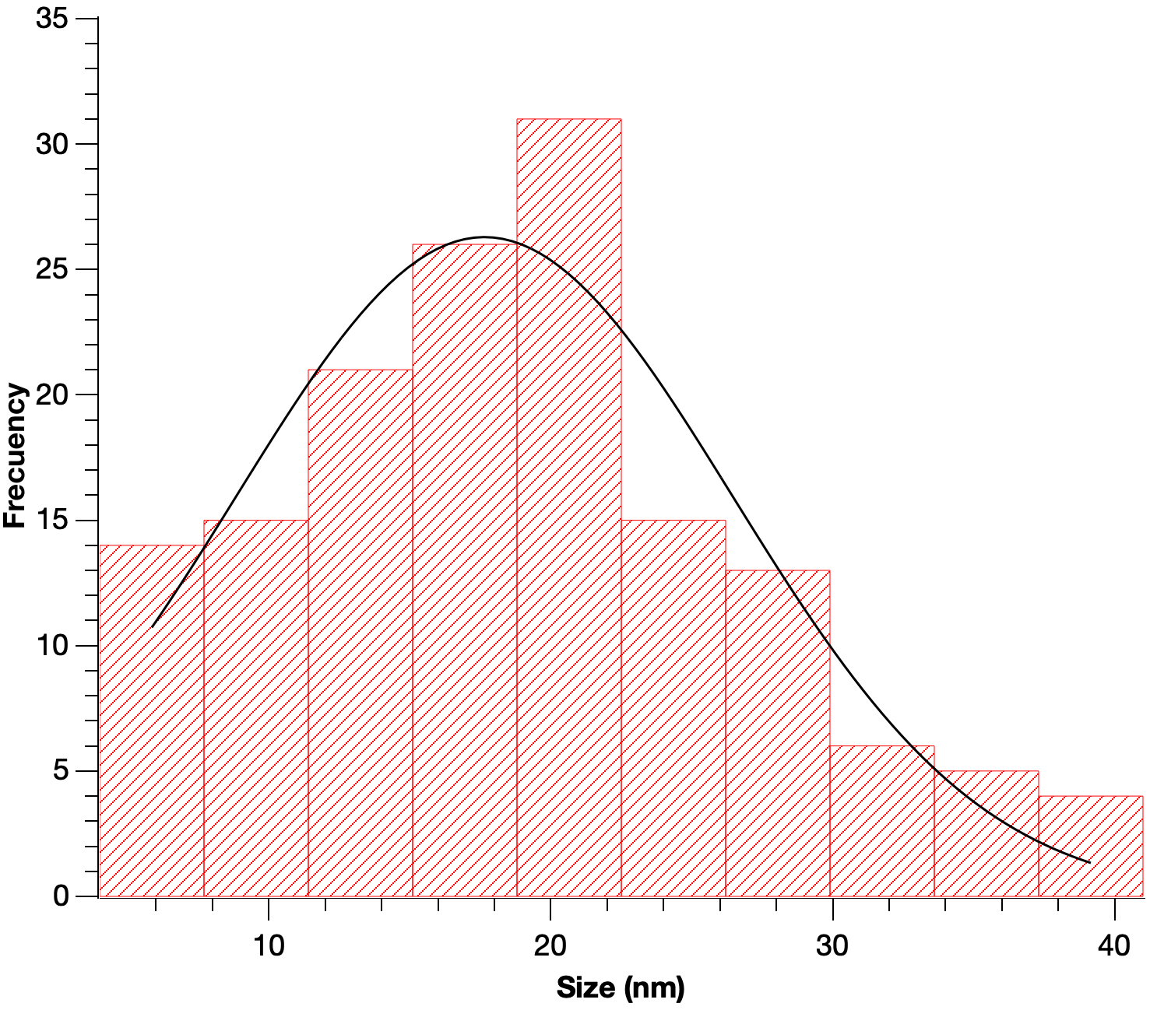
131 |  | 407.479 | 85.582 | 17 | 206 | 22.777584956
132 |  | 241.135 | 118.289 | 64 | 213 | 17.522060884
133 |  | 479.69 | 101.253 | 37 | 255 | 24.71356464
134 |  | 308.188 | 110.946 | 50 | 233 | 19.809016856
135 |  | 81.238 | 97.381 | 38 | 186 | 10.170321241
136 |  | 24.5 | 126.421 | 95 | 197 | 5.5851919256
137 |  | 517.085 | 60.242 | 10 | 158 | 25.658781538
138 |  | 339.136 | 62.548 | 15 | 157 | 20.779830756
139 |  | 363.636 | 112.759 | 56 | 255 | 21.517335688
140 |  | 255.319 | 95.051 | 55 | 151 | 18.030037363
141 |  | 354.61 | 88.96 | 27 | 195 | 21.24861113
142 |  | 246.292 | 99.948 | 47 | 177 | 17.708436237
143 |  | 224.371 | 105.557 | 62 | 203 | 16.902012599
144 |  | 72.211 | 117.286 | 62 | 209 | 9.5886339363
145 |  | 92.843 | 114.75 | 78 | 161 | 10.872505647
146 |  | 58.027 | 100.356 | 56 | 165 | 8.5954796877
147 |  | 77.369 | 119.7 | 83 | 255 | 9.9251836425
148 |  | 140.554 | 91.486 | 16 | 255 | 13.377552503
149 |  | 309.477 | 113.767 | 56 | 216 | 19.850399356
150 |  | 52.869 | 128.122 | 92 | 185 | 8.2045658929
151 | Mean | 336.677 | 94.529 | 40.873 | 192.727 | 19.051368303
152 | SD | 270.209 | 19.736 | 26.04 | 33.809 | 8.1336933382 | Desviación
153 | Min | 19.342 | 45.894 | 0 | 109 | 1.9760131777 | Valor t dos colas
154 | Max | 1276.594 | 141.533 | 100 | 255 | 1.3122965929

